Vendime dhe rekomandime
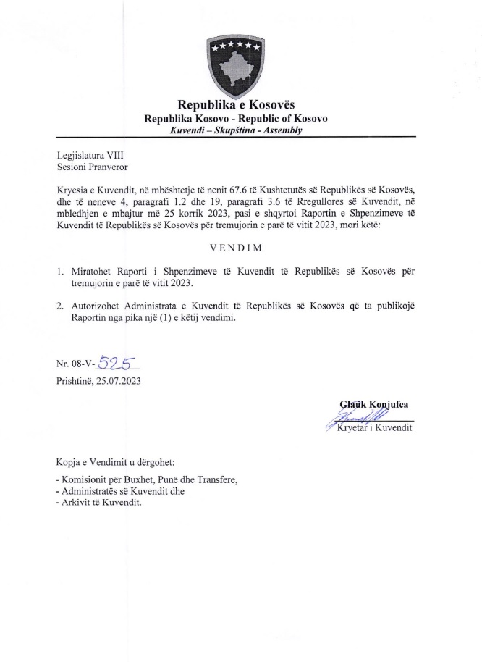

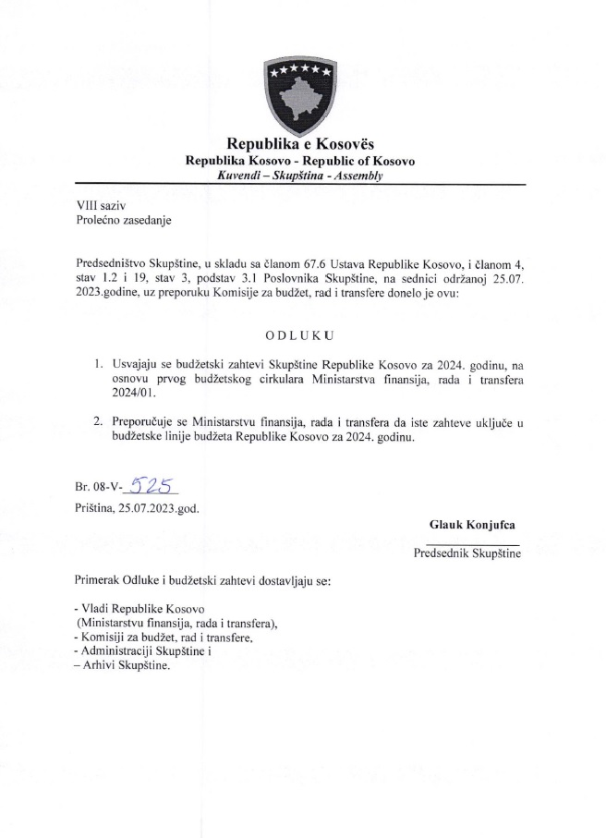

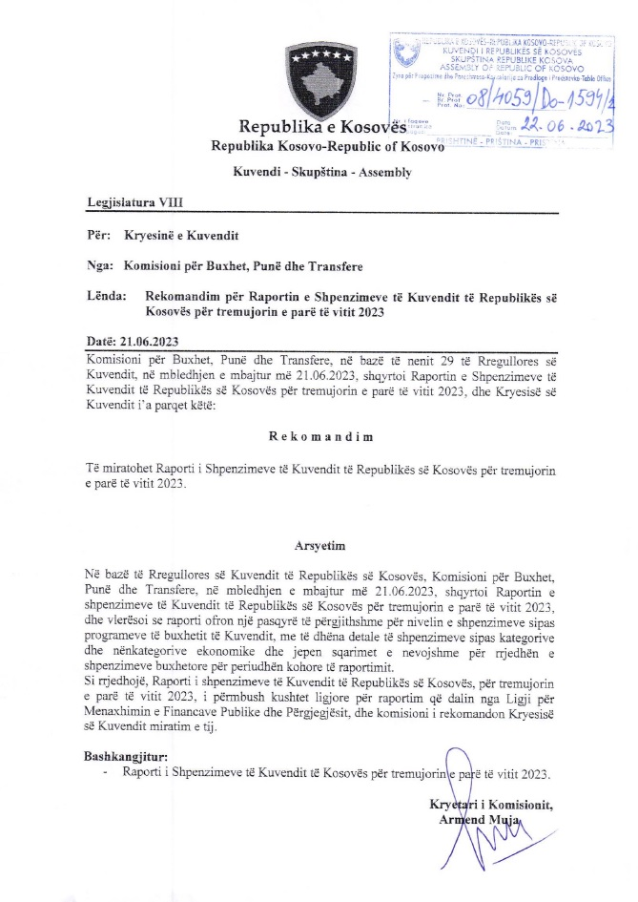

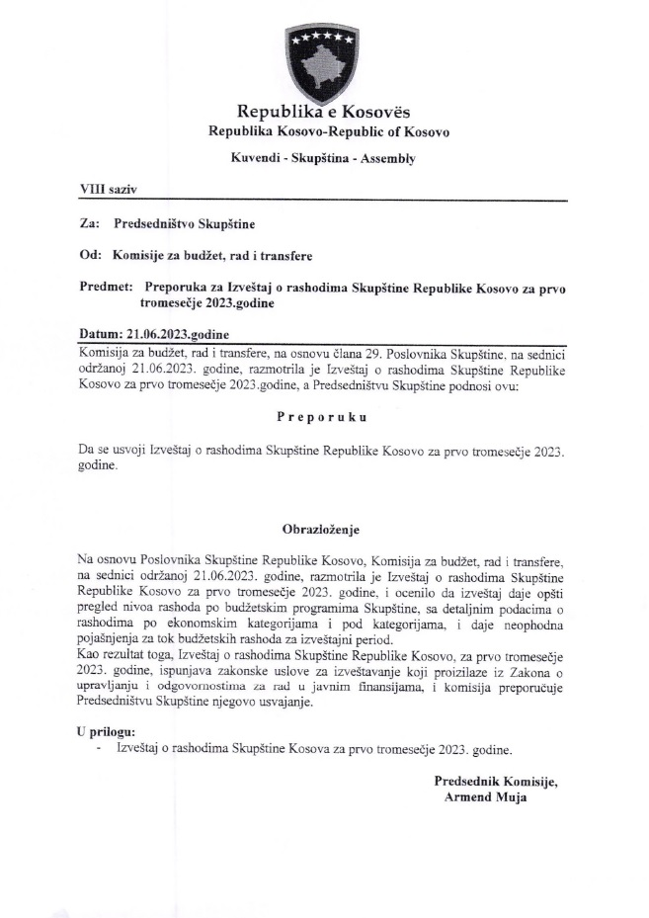

Raporti financiar
Raporti Financiar për tremujorin e parë të vitit 2023

Kodi i Organizatës Buxhetore: 101
Informatat kontaktuese: 038 200 10 557
Sekretari i Kuvendit: Ismet Krasniqi, Ndërtesa e Kuvendit, zyra N-122
Drejtori i Përgjithshëm për Administratë: Emrush Haxhiu, Ndërtesa e Kuvendit, zyra N-226
Drejtori i Drejtorisë për Buxhet dhe Pagesa: Istret Azemi, Ndërtesa e Kuvendit, zyra N-222
13.04.2023
1)Hyrje: (Ju lutem paraqitni në formë tekstuale një përmbledhje të zhvillimeve kryesore në buxhetin e organizatës tuaj. Të mos kalohet hapësira e ofruar më poshtë!)

Buxheti i Kuvendit të Republikës së Kosovës, i ndarë sipas Ligjit për Buxhetin e Republikës së Kosovës për vitin 2023 Ligji nr.08/L-193 eshte 10.859.441 € dhe atë sipas kategorive ekonomike në vijim: Pagat 6.678.441€ ,mallra dhe shërbime 1.858.000€, shpenzime komunale 200.000 €, subvencione dhe transfere 70.000 € dhe shpenzime kapitale 1.053.000 €. Në buxhetin e Kuvendit të Republikës së Kosovës pjesën më të madhe të buxhetit e kanë pagat me 61.49% ,mallrat dhe shërbimet me 17,1%, shpenzimet kapitale me 9,69%, shpenzimet komunale me 1,84% si dhe subvencionet dhe transferet me 0,64 %. € . Nisur nga vleresimi i pergjithshem del se niveli i realizimit te buxhetit te Kuvendit te Republikes se Kosovës eshte 1.698.631,01€ ose shprehur ne perqindje 15.64% e buxhetit te ndar sipas Ligjit 08/L-193.Alokimi i fondeve është bërë nga Ministria e Financave, Punes dhe Transfereve për vitit 2023 sipas planit të rrjedhës se parasë .Në këtë raport do të paraqiten në mënyrë të hollësishme shpenzimet nga buxheti i Kuvendit për tremujorin e pare e vitit 2023 .

2) Përmbledhje për të hyrat dhe kategoritë e veçanta të shpenzimeve:
(Ju lutem paraqitni shkurtimisht ndryshimet kryesore për sa i përket vlerave të parashikuara dhe atyre aktuale për secilën kategori. Të mos kalohet hapësira e ofruar më poshtë).
a) Të hyrat:

b) Paga dhe shtesa:

Kategoria e Pagave merr pjesë ne buxhetin tremujor SIMFK 1.507.309,99€ , dhe si të tilla janë të ndara në katër Programe: Anëtarët e Kuvendit 809.650,09 €,Administrata e Kuvendit 503.003,95€ , Stafi mbështetës Politik 194.562,95€ , ndersa per Komisionin e ndihmes shteterore dhe Komisonerin Parlamentar te FSK-se nuk ka alokim per arsye se nuk jane te zgjedhur akoma ,shuma e shpenzuar në këtë kategori për tremujor është 1.419.183,33€

c) Mallra dhe shërbime:
Kategoria e Mallrave dhe Shërbimeve merr pjesë në buxhetin e alokuar SIMFK me 392.000 € dhe si të tilla janë të ndara në pese Programe: Anëtarët e Kuvendit 130.000 €,Administrata e Kuvendit 220.000 € , Stafi mbështetës Politik 32.000€ ,Komisioni i ndihmes shteterore 5.000 € dhe Komisioneri Parlamentar i FSK- se, 5.000 €, shkalla e shpenzimit të buxhetit në këtë kategori për këtë periudhë është 233.773,46€

d) Shpenzime komunale:

Kategoria e shpenzimeve komunale merr pjesë në buxhetin e alokuar SIMFK me 65.231€ ,këto fonde janë të ndara në programin Administrata e Kuvendit dhe Komisioni i ndihmës shtetërore. Shuma e shpenzuar e buxhetit është 45.674,22 €

e) Investimet Kapitale:

Kategoria e Investimeve Kapitale merr pjesë në buxhetin e alokuar SIMFK me 245.137 € ,këto fonde janë të ndara në programin Administrata e Kuvendit. Shpenzime në këtë kategori deri me tani nuk ka .

f) Subvencionet dhe Transferet:

Kategoria e Subvencioneve dhe transfereve merr pjesë në buxhetin e alokuar 12.916€ ,të shpenzuara në këtë kategori gjatë kësaj periudhe nuk ka.

3) Përmbledhje:
Ju lutem, paraqitni shkurtimisht vërejtjet përfundimtare lidhur me buxhetin e institucionit tuaj, apo pikëpamjet për zhvillimet në të ardhmen.

__________________________________

Nënshkrimi i Sekretarit të Kuvendit

